안내(DaaS)
안 내 2024

(1) 윈도우 11 지원 이슈 대응과 효과적인 IT 비용 절감 프로젝트에 동참하시기 바랍니다.

(2) 윈도우 11 환경에서 운영되는 업무용 SW들이 대부분 인텔 i5 8세대 이상 PC에서 큰 무리
없이 실행됩니다. 매년 신규 PC에 장착된 고성능 CPU도 필요로 하지만, MS 클라우드 환경
MS 365제품 및 MS365 Copilot 으로 업무를 진행하는데는 i5 11세대면 충분히 가능하며
가성비 좋은 ITAR 노트북 활용으로 비용과 지구 환경 도 지켜주시기 바랍니다.

(3) ITAR 제품 신청서와 사업자등록증, 세금계산서 발행 E-mail를 yhj4444@hellot.net 으로
보내 주시면, 입금 확인 후 세금계산서를 발행 및 출고가 진행됩니다.
단, 입금 확인 후 기준 7일 이내로 ITAR PC가 출고 되며, 재고에 따라 출고 일자가 다소 지연
될 수 있습니다.

추천
(4) 문의사항: (주)첨단 ITS사업부 컨설팅팀 02-337-4031로 연락 바랍니다.
(업무 시간 09:30 - 17:30)
※ 첨부서류 : 제품 신청서, 사업자 등록증 사본 1부
※ 입금 계좌 : 기업은행 077-103523-01-015 예금주 ㈜첨단

제품 신청서

첨단 리퍼노트북+MS 365 B/S 신청서

 |  |  |  | 입금 계좌 : 기업은행 / ㈜첨단 / 077-103523-01-015
 |  |  |  | ITS 사업부 담당 유향주 | 전화: 02-337-4031 | 이메일 : yhj4444@hellot.net

주문일자: | 2024년 월 일 |  |  | 신청 금액 | - |  | (VAT포함)

[ 고객정보 ] (필수입력)
고객사명 |  |  |  | 담당 부서 |  | 주 담당자
전화번호 |  | 팩스 |  | 핸드폰 |  | 이메일
주소 |  |  |  | * 부 담당자 |  | * 이메일
서비스 명 | ITAR-PC : IT 비용 절감 하는 Renewal PC |  |  | 신청 PC 대 수 | 대 (최대 주문 댓수는 5대 입니다)

 | * 주 담당자의 업무 변동등 으로 연락이 안될 수도 있어, 해당관리 부 담당자 성함과 Email를 명시하여 주시기 바랍니다.
(제품 정보) * 본 제품은 지구 환경 보호하는 RENEWAL (재활용) 제품 입니다. 프로모션 기간중에 최대 5SET 이하 주문이 가능합니다.
NO | 재퓸명 | 방식 | 특징 SPEC |  | 신청 수량 | 금액 | 합계
1 | 첨단 IT - 노트북 기본형 | H/W | CPU : INTEL I5-1135G7(11세대) 리퍼 |  | - | 570,000 | -
 | LG 노트북 15U50P | 최적의 리퍼 노트북 | RAM : 16GB, SSD 256GB
추천
 |  |  | 디스플레이 15.6", 1.98KG
 |  |  | SW : 윈도우11 Pro
 |  |  | AS : 리퍼 PC 3개월 무상 AS 지원

 | 소비자가: 640,000원(vat별도)
2 | 첨단 IT - 노트북 고급형 | H/W | CPU : INTEL I5-1335U(13세대) 리퍼 |  | - | 820,000 | -
 | LG 노트북 15U50R | 최상 리퍼 노트북 | RAM : 16GB, SSD 256GB
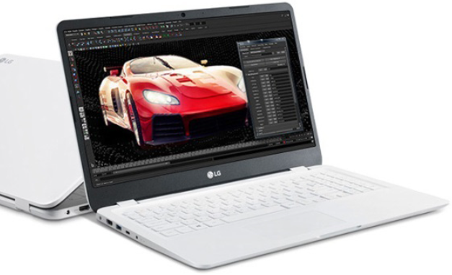
추천
 |  |  | 디스플레이 15.6" , 1.75KG
 |  |  | SW : 윈도우11 Pro
 |  |  | AS : LG 전자 AS 약관 (남은 기간)


 | 소비자가: 890,000원(vat별도)
3 | (선택) 프로모션 | 1 USER | MS 365 Business Standard 1년 사용권 |  | - | 99,000 | -
 | MS 365 비즈니스 스탠다드 일반 가격 202,800원 |  | * MS 365 프로모션은 첨단 리퍼 노트북 구입시 노트북 구입 숫자 만큼 적용 됨 *

 |  |  | * 옵션 * 첨단 IT 노트북 구입 시
 |  |  | MS365 구입 유효기간 1개월 한함

소계 (VAT별도) |  |  |  |  |  |  | -
합계 (VAT포함) |  |  |  |  |  |  | -
* 기타 : 첨단 리퍼 노트북 출시 이벤트는 7월 31일까지 이며, 소진시 예고 없이 종료 예정 될수 있습니다. |  |  |  | * ITAR PC는 지구환경을 보호하기 위햬 부품을 재 활용한 Renewal PC 입니다.
비고 |  | * 본 신청서와 함께 사업자등록증을 이메일 yhj4444@hellot.net으로 신청하시기 바랍니다.
 |  | * 세금계산서는 ㈜첨단에서 발부되며, 명시된 계좌로 선 입금하셔야 발주 처리가 됩니다. 입금 후 1주일 이내 납품
 |  | * 세부 A/S조건은 구입 후 3개월 무상 지원으로 진행되며, 이후 LG 서비스에서 유상 진행합니다.
 |  | * 본 제품은 Renewal 제품으로 제품 겉면에 생활 흠집 등이 있을 수 있습니다.
 |  | * 1년 후 MS 365 Business Standard 갱신 시점에는 정상 가격으로 변경 됩니다.

위와 같이 주문합니다.
2024. . .
주식회사
대표이사 (인)

개인정보수집 활용 동의서
※ 제공된 개인 정보는 주식회사 첨단의 아래 항목에 제한 된 범위에서만 활용됩니다.
개인정조항목 | 이름, 회사, 직책, 휴대전화번호, 이메일 주소
개인정보수집 및 이용 목적 | (개인정보 수집 항목)
 | 필수항목 : 회사, 이름, 휴대전화번호, 이메일주소
 | (개인정보 이용목적)
 | 회사는 수집한 개인정보를 다음의 목적을 위해 활용합니다.
 | 서비스 : 해당 서비스에 관한 정보 제공, 관련 자료 배표 등
 | 마케팅 및 광보 : 신규 서비스 안내, 초청, 이벤트 등 광고성 정보 전달

 | 주식회사 첨단, 한국마이크로소프트가 진행하는 행사(교육, 헤미나, 컨퍼런스, 이벤트) 등록 시
 | 수집된 개인정보 중 필요 항목에 한하여 행사 소식 및 관련 정보를 전달하는 데 사용 될 수 있습니다.
 | 제공되는 개인정보의 보육간
 | ∙보유기간 : 정보제공일로부터 3년

 | 정보의 활용 목적
 | 신규 서비스 안내, 초청, 이벤트 등 광고성 정보 전달
 | 제3자 정보제공에 대한 동의를 거부할 권리가 있습니다. 그러나 동의를 거부할 경우 서비스 제공에 제한을 받을 수 있습니다.

위과 같이 개인정보의 수집 및 이용에 대하여 동의합니다. 동의 ( ) 동의 안함 ( )
2024 . . .
위 개인 정보 주체의 성명 : (인)

